記入例
①
 | ※色付きの部分は必ずすべてご記入ください
 | 事業所名称 |  |  | 保険者名称 | 事業所郵便番号 |  | 事業所住所 |  |  | 事業所電話番号 |  | 担当者名
 | 医療法人社団昴会 日野記念病院 |  |  | 昴会病院組合 | 〒5291642 |  | 滋賀県蒲生郡日野町上野田200-1 |  |  | 0748-52-4725 |  | 澤居 |  |  |  |  |  |  | 合計 | 0名

 | 第1希望日、 第2希望日を ご入力をお願いします。 受診日は希望日を確認後、 病院側で記入しますので 空けておいてください。 |  |  | フリガナ及び漢字氏名をご入力ください。 外国籍の方など、保険証にカタカナで名前の記載がある方は、漢字氏名欄にもカタカナでご入力をお願いします。 |  | 性別、生年月日を ご入力ください。 性別は男女をボタンで選択してください。 生年月日は 「1989/5/10」 「H1.5.10」 のような形式で入力していただけると自動的に和暦変換されます。 |  | 郵便番号、住所をご入力ください。 郵便番号はハイフンなしでご入力いただくと 自動的に記入例のような形式となります。 住所は、正確に建物名までご入力いただくようご協力をお願いします。 |  | 電話番号はハイフン付きで入力をお願いします。 固定電話、携帯電話どちらでも結構ですが、可能な限り個人様と連絡が付く番号でお願いいたします。 | 胃検査の種類、 健康診断のコースをご選択ください。 セルを選択したときに出る▽ボタンをクリックし、ご希望の物をお選びください。 |  | ご希望のオプション検査を選択してください。 金額は別ページでご覧いただけます。 |  |  |  |  |  |  |  |  | その他ご要望などをご記入ください。 （問診票会社送付希望や人間ドック付属の子宮がん検診不要など） また、オプションの腫瘍マーカー検査は3種セットとなっておりますので単体で検査をされたい方もこちらにその旨をご入力ください。
 | 受診希望日 |  |  | 受診者情報記入欄 |  |  |  |  |  |  | コース |  | オプション検査 |  |  |  |  |  |  |  |  | その他
管理 番号 | 第1 希望日 | 第2 希望日 | 受診日 （病院記入欄） | 漢字氏名 | フリガナ | 性別 | 生年月日 | 郵便番号 | 住所 | 電話番号 | 胃検査 | 健診コース | 子宮 | 乳がん | 脳 | 肺がん | 心臓 | ピロリ | 骨 | 腫瘍マーカー ３種 | 前立腺 | 備考
1 | 2020-10-11 | 2020-10-12 |  | 日野 太郎 | ヒノ タロウ |  | 1981-11-19 | 〒5270125 | 滋賀県東近江市大清水町5666 | 0748-52-4725 | 胃カメラ | 半日ドック |  |  | 希望 | 希望 | 希望
2 | 2020-10-11 | 2020-10-12 |  | 日野 花子 | ヒノ ハナコ |  | 1980-11-20 | 〒5221221 | 滋賀県東近江市垣見町999-9 | 090-1234-5678 | 胃カメラ | 半日ドック | 希望 | 希望
3 | 2020-10-11 | 2020-10-12 |  | 日野 次郎 | ヒノ ジロウ |  | 1981-11-21 | 〒5220223 | 滋賀県彦根市川瀬馬場町0000-1 | 080-9876-5432 | 胃透視 | 生活習慣病 予防健診 |  |  |  |  |  | 希望 | 希望 | 希望 | 希望
4
5
6
健康組合の保険証転記について
①「保険者名称」
ページ上部にある「保険者名称」欄にご入力ください。
※保険証は健康組合によって多少のデザインの違いがありますが基本的な項目は共通です。
7
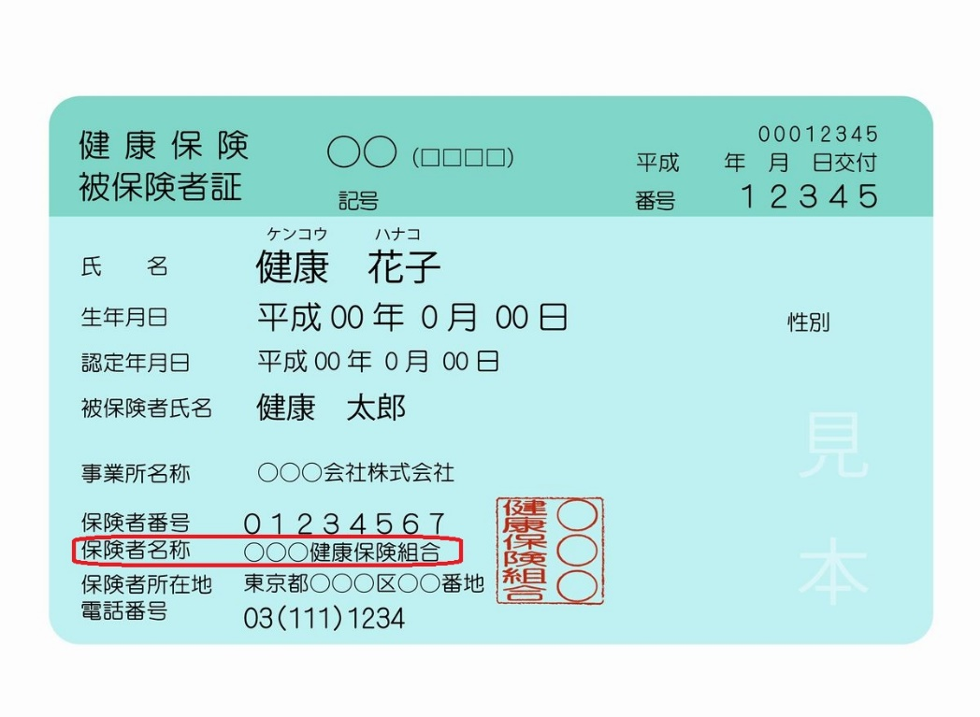
8
9
10 |  |  |  |  |  |  |  |  |  | =K18:AU18
11
12
13
①
14
15
16
17
18
19
20
21
22
23
24
25
26
27
28
29
30
31
32
33
34
35
36
37
38
39
40
41
42
43
44
45
46
47
48
49
50

健診ドック基本内容
医療法人社団昴会 日野記念病院

人間ドック・一般健診 コース別検査項目一覧

検査項目 |  |  |  | 検査目的 | 半日ドック | 一般健診

問診 |  | 生活状況調査、既往症、現症 |  |  | ● | ●
診察 |  | 問診、聴打診 |  |  | ● | ●
身体計測 |  | 身長、体重、体脂肪率、BMI |  | 肥満度 メタボリックシンドローム | ● | ●
 |  | 腹囲測定
血圧測定 |  | 拡張時血圧、収縮時血圧 |  | 高血圧・低血圧 | ● | ●
眼検査 |  | 視力測定 |  | 視力検査 | ● | ●
 |  | 眼底カメラ（両眼）、眼圧検査 |  | 高血圧・糖尿病・動脈硬化 等 | ●
耳鼻科検査 |  | オージオメーター（1000Hz,4000Hz） |  | 聴力異常の有無 |  | ●
 |  | オージオメーター |  |  | ●
 |  | （125,250,500,1000,2000,4000,8000Hz)
尿検査 |  | 糖、蛋白、潜血 |  | 腎機能・腎臓病 尿路、膀胱の疾患 | ● | ●
 |  | ウロビリノーゲン・推定一日食塩摂取量 |  |  | ●
 |  | 比重、沈渣 |  | 糖尿病・肝臓疾患 | ●
便検査 |  | 便中ヒトヘモグロビン（2日法） |  | 大腸ガン・消化管出血 | ● | ●
肺機能検査 |  | 努力肺活量、1秒量、1秒率 ※1 |  | 肺気腫・気管支ぜんそく 等 | ●
心電図検査 |  | 安静時心電図（12誘導） |  | 不整脈・狭心症 心筋梗塞・心肥大 等 | ● | ●
胸部X線撮影 |  | デジタル撮影（2方向） |  | 肺炎・肺結核 肺ガン・心肥大 等 | ●
 |  | デジタル撮影（1方向） |  |  |  | ●
胃部X線撮影 |  | 直接撮影法 ※2 |  | 胃ガン・胃潰瘍 十二指腸潰瘍 等 | ● | ●
胃部内視鏡検査 |  | 経口挿入法・経鼻挿入法 ※2 ※3 ※4
超音波検査 |  | 超音波検査（腹部） |  | 肝臓、胆のう 膵臓、腎臓の疾患 | ●
直腸検査 |  | 直腸診 |  | 直腸、肛門、前立腺の疾患 | ● ※希望者のみ | ● ※希望者のみ
動脈硬化検査 |  | ABI検査 |  | 動脈硬化 | ●
子宮がん検診 （女性のみ） |  | 子宮頸部細胞診 |  | 子宮、卵巣の疾患 | ●

血液検査 | 血液学的検査 | 赤血球数、ヘモグロビン、ヘマトクリット |  | 貧血 | ● | ●
 |  | MCV、MCH、MCHC |  |  | ●
 |  | 白血球数 |  | 白血病・感染症 | ● | ●
 |  | 血小板数、血液像 |  | 血小板減少性紫斑病 骨髄腫 等 | ●
 | 肝臓・胆のう 検査 | GOT、GPT、γ-GTP、ALP |  | 肝臓、胆のうの疾患 | ● | ●
 |  | 総ビリルビン、アルブミン、LDH、総蛋白 |  |  | ●
 | 膵臓検査 | アミラーゼ |  | 膵臓の疾患 | ●
 | 代謝検査 | 総ｺﾚｽﾃﾛｰﾙ、HDLｺﾚｽﾃﾛｰﾙ、中性脂肪 |  | 高脂血症・痛風 等 | ● | ●
 |  | LDLｺﾚｽﾃﾛｰﾙ、尿酸
 | 腎機能検査 | クレアチニン |  | 腎臓病 | ● | ●
 |  | BUN |  |  | ●
 | 感染症 | 抗TP抗体、HBs抗原（定性） |  | 梅毒・B型肝炎・C型肝炎 | ●
 |  | HCV抗体（精密）
 | 炎症反応 | CRP、血沈 |  | 炎症性疾患 | ●
 | 甲状腺機能検査 | TSH |  | 甲状腺機能疾患 | ●
 | 糖尿病検査 | 空腹時血糖 |  | 糖尿病 | ● | ●
 |  | HbA1c（NGSP） |  |  | ●
 | 前立腺検査 （男性） | PSA |  | 前立腺疾患 | ●

※1現在、新型コロナウイルス感染拡大防止のため肺機能検査の実施を中止しております。
※2胃部X線検査と内視鏡検査は、どちらかを選択
※3胃内視鏡検査方法は通常の経口カメラ（細径も可）の他、経鼻挿入、鎮静剤使用から
お選びいただけます。
※4鎮静剤使用の場合は別途税込3,300円が必要です。
※5検査終了後にお食事をご用意しております。（ドックコースのみ）
料金表
※表記の価格は税込価格となります オプションの内容・価格は別紙をご覧ください
コース名 |  |  | 料金
お申込み・お問い合わせは下記へ
日野記念病院 健診健康管理室
0748-52-4725（直通）
半日ドックコース ※5 |  |  | ¥41,800


一般健診コース |  |  | ¥22,700

（子宮がん検診を追加した場合+¥2,200）
還暦記念ドックコース |  |  | ¥66,000

・ご加入の健康保険に補助制度が設定されている場合があります。
・詳しくはご加入の保険団体にお問い合わせください。
・当院は全国健康保険協会の生活習慣病予防検診実施指定施設に認定されております。
・料金・コースについては令和4年4月1日現在のものとなります。
・また、料金・コースは年度内においても、若干の変更が生じる場合がございます。
・予めご了承ください。
※還暦記念ドックコースとは 半日ドックコースにプラスして 脳・肺・心機能・骨オプションがセットになった 還暦を迎えられた際に一度だけお申込みいただける お得なコースです。

R4.4.1改定

オプション検査一覧
オプション検査（事前のお申込みが必要です）

検査項目 |  |  |  | 検査目的 |  | 料金 （税込）

男女共通 |  | PET-CT オプション | PET-CT ※検査時間、実施施設の都合上、 健診・ドックとは別日の受検となります。 実施施設は蒲生医療センターとなります。 | 全身のがんリスク発見 ※詳細は当院ホームページ参照 |  | ¥88,000

 |  | 脳オプション | 頸動脈エコー | 脳腫瘍 脳梗塞 動脈硬化症等 |  | ¥27,500
 |  |  | 頭部MRI検査
 |  | 肺機能オプション | 胸部CT検査 | 肺ガン、COPD等の肺疾患 |  | ¥16,500
 |  |  | 喀痰培養
 |  | 心機能オプション | 心エコー | 心臓機能検査 |  | ¥12,650
 |  |  | BNP
 |  | 睡眠時無呼吸検査 | 睡眠時無呼吸検査 | 睡眠時無呼吸症候群 |  | ¥7,700

 |  | 骨オプション （精密） | 骨密度検査 | 骨粗しょう症 |  | ¥5,060
 |  |  | （腰椎+股関節撮影）
 |  | ヘリコバクター ピロリ菌オプション | ヘリコバクターピロリ抗体検査(血液) | ヘリコバクターピロリ菌 感染の有無 |  | ¥4,400
 |  |  | ヘリコバクターピロリ抗原検査(便)
 |  | アレルギー検査 | アレルギー検査 39項目 （VIEW39） | アレルギーの原因を スクリーニング（選別）する ※検査項目は当院ホームページ参照 |  | ¥8,800

 |  | 歯科検査 | 歯科検査 | 虫歯の有無 歯周病、顎の状態等 |  | ¥2,200
 |  |  | （治療は含みません）
 |  | 腫瘍マーカー | CEA | 消化器系のがんの一部 |  | ¥1,650
 |  |  | CA19-9 | 消化器系のがんの一部 |  | ¥1,650
 |  |  | AFP | 肝臓系のがんの一部 |  | ¥1,650
 |  |  | 二項目 |  |  | ¥2,750
 |  |  | 三項目 |  |  | ¥3,300
女性のみ |  | 乳がんオプション | マンモグラフィー2方向 | 乳がん 乳腺症 |  | ¥5,500
 |  |  | 視触診
 |  | HPV検査 オプション | HPV検査 | HPV感染の有無 子宮細胞診とセットで受検することで子宮がんリスク判定の精度を高めることができます。詳細は当院ホームページ参照。 |  | ¥5,500
 |  |  | ※子宮頸部細胞診で採取した細胞を使用するため セットでお申し込みが必要です
 | ※一部の検査は1日当たりの上限があるため、ご希望に添えない場合があります。
お申込み・お問い合わせは下記へ
日野記念病院 健診健康管理室
0748-52-4725（直通）


医療法人社団昴会 日野記念病院 |  |  |  |  | 2022.4.1改定

情報記入欄
 | ※色付きの部分は必ずすべてご記入ください
 | 事業所名称 |  |  | 保険者名称 | 事業所郵便番号 |  | 事業所住所 |  |  | 事業所電話番号 |  | 担当者名
 |  |  |  |  |  |  |  |  |  |  |  |  |  |  |  |  |  |  | 合計 | 0名

生年月日や住所などの間違いが多発しております。
再度のご確認の上ご返送をお願いいたします。
 | ※受診者情報記入欄は可能な限りご記入をお願いします。 ※受診日は月～金となります。 ※胃の検査については検査の精度上、胃カメラをお勧めします。 （胃カメラ実施時に鎮静剤を希望される場合は別途3,300円（税込）が必要となります。 |  |  |  |  |  |  |  |  | 会社より何か指定がある場合 （問診票、結果を会社送付等） ⇒のセルに記入ください
 | 受診希望日 |  |  | 受診者情報記入欄 |  |  |  |  |  |  | コース |  | オプション検査 |  |  |  |  |  |  |  |  |  |  |  | その他
管理 番号 | 第1 希望日 | 第2 希望日 | 受診日 （病院記入欄） | 漢字氏名 | フリガナ | 性別 | 生年月日 | 郵便番号 | 住所 | 電話番号 | 胃検査 | 健診コース | 子宮 | HPV | 乳がん | 脳 | 肺がん | PET | 心臓 | ピロリ | アレルギー | 骨 | 腫瘍マーカー ３種 | 前立腺 | 備考
1
2
3
4
5
6
7
8
9
10
11
12
13
14
15
16
17
18
19
20
21
22
23
24
25
26
27
28
29
30
31
32
33
34
35
36
37
38
39
40
41
42
43
44
45
46
47
48
49
50
51
52
53
54
55
56
57
58
59
60
61
62
63
64
65
66
67
68
69
70
71
72
73
74
75
76
77
78
79
80
81
82
83
84
85
86
87
88
89
90
91
92
93
94
95
96
97
98
99

102
103
104
105
106
107
108
109
110
111
112
113
114
115
116
117
118
119
120
121
122
123
124
125
126
127
128
129
130
131
132
133
134
135
136
137
138
139
140
141
142
143
144
145
146
147
148
149
150

